상품제안서
엣지25절수첩 | 상품코드: S25704

 |  |  |  |  |  |  | 02-713-8555 | www.synergygift.co.kr
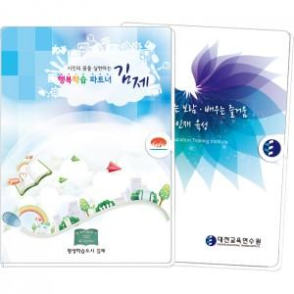

【상세/제작정보】 | <p>※ 점착식메모지/수첩내지 1도인쇄 (1천부 이상 가능) 인쇄비 고객센터 문의</p><p>※​ 포링3색펜 별도​​&nbsp;</p>

【인쇄/포장옵션】 | 풀칼라 / OPP(비닐)

【공급단가】 | 수량 | 300~ | 500~ | 1,000~ | 3,000~ | 5,000~
*VAT별도 | 단가 | 3,920원 | 3,510원 | 2,810원 | 2,700원 | 2,630원

【상품 URL】 | https://www.synergygift.co.kr:443/src/goods_detail.php?gdno=25704

